コース図
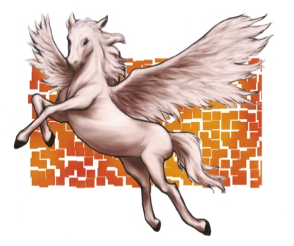
THE 15th MINAMISOMA OPEN Disc Golf Tournament

みどりの広場内の生垣を超えてOBとなった場合は、生垣保護のため生垣から1m以内にマークすること。

Course Map
駐車場
お車は駐車場へ
お願いします。
②
⑤
④
⑱
本部

⑰
③
⑨
⑥
①
⑧
⑦
東門

⑪
⑫
⑬
⑭
⑮
⑩
駐車ｽﾍﾟｰｽ
馬術競技場
⑯
ペガサス像
スタートホールが遠い方はここの駐車スペースをご利用ください。

覆馬場
事務棟

南門
 |  | Hole | B | F | Par | Hole | B | F | Par
 |  | 1 | 75 |  | 3 | 10 | 135 | 116 | 4
 |  | 2 | 72 |  | 3 | 11 | 82 |  | 3
 |  | 3 | 60 |  | 3 | 12 | 126 | 100 | 4
ホールごとのOBは裏面をご覧ください。
 |  | 4 | 92 |  | 3 | 13 | 60 |  | 3
 |  | 5 | 104 | 75 | 3 | 14 | 165 | 105 | 4
 |  | 6 | 141 | 114 | 4 | 15 | 92 |  | 3
 |  | 7 | 60 |  | 3 | 16 | 81 |  | 3
 |  | 8 | 77 |  | 3 | 17 | 72 |  | 3
 |  | 9 | 70 |  | 3 | 18 | 136 | 122 | 4
 |  | 計 | 751 | 695 | 28 | 計 | 949 | 830 | 31
 |  | 平均 | 83.4 | 77.2 |  | 平均 | 105.4 | 92.2

コース明細

オープン・レディース・マスター・グランドマスターはバックティーを使用

予選 | Hole | 1 | 2 | 3 | 4 | 5 | 6 | 7 | 8 | 9 | 10 | 11 | 12 | 13 | 14 | 15 | 16 | 17 | 18 | 合計 | 平均
 | m | 75 | 72 | 60 | 91 | 104 | 141 | 60 | 77 | 70 | 135 | 82 | 126 | 60 | 165 | 92 | 81 | 72 | 136 | 1699 | 95.9
 | Par | 3 | 3 | 3 | 3 | 3 | 4 | 3 | 3 | 3 | 4 | 3 | 4 | 3 | 4 | 3 | 3 | 3 | 4 | 59
決勝 | Hole | 7 | 8 | 9 | 10 | 11 | 12 | 13 | 14 | 15 | 合計 | 平均
 | m | 60 | 77 | 70 | 135 | 82 | 126 | 60 | 165 | 92 | 867 | 105.4 |  |  | 1R | 2R | 3R | 決勝 | 合計
 | Par | 3 | 3 | 3 | 4 | 3 | 4 | 3 | 4 | 3 | 30 |  |  | Par | 59 | 59 | 59 | 30 | 207

マスター・グランドマスターレディース部門・シニアグランドマスター・レジェンドはフロントティーを使用

予選 | Hole | 1 | 2 | 3 | 4 | 5 | 6 | 7 | 8 | 9 | 10 | 11 | 12 | 13 | 14 | 15 | 16 | 17 | 18 | 合計 | 平均
 | m | 75 | 72 | 60 | 91 | 75 | 114 | 60 | 77 | 70 | 116 | 82 | 100 | 60 | 105 | 92 | 81 | 72 | 122 | 1524 | 89.0
 | Par | 3 | 3 | 3 | 3 | 3 | 4 | 3 | 3 | 3 | 4 | 3 | 4 | 3 | 4 | 3 | 3 | 3 | 4 | 59
決勝 | Hole | 1 | 2 | 3 | 4 | 5 | 6 | 16 | 17 | 18 | 合計 | 平均
 | m | 75 | 72 | 60 | 91 | 75 | 114 | 81 | 72 | 122 | 762 | 86.3 |  |  | 1R | 2R | 3R | 決勝 | 合計
 | Par | 3 | 3 | 3 | 3 | 3 | 4 | 3 | 3 | 4 | 29 |  |  | Par | 59 | 59 | 59 | 29 | 206

